Hoja1
 | Table Brands
 | Id | int | PK 🔑
 | Name | nvarchar(50) |  | Nombre de la marca

 | Table Sizes
 | Id | int | PK 🔑
 | Size | nvarchar(50) |  | Talle

 | Table Colors
 | Id | int | PK 🔑
 | Color | nvarchar(50) |  | Color / combinación de colores

 | Table States
 | Id | int | PK 🔑
 | State | nvarchar(50) |  | Color / combinación de colores

 | no tienen milimetraje, son todos iguales?
 | Table Neoprene Gears |  |  | Nota |  | Tablas del Excel
 | Id | int | PK 🔑 |  |  | nro
 | InternNumber | int |  | Número de interno utilizado por el pañol |  | talle
 | Name | nvarchar(50) |  | Nombre del articulo a elección |  | marca
 | Stock | int |  | Cantidad de cada tipo exactamente igual |  | color
 | Price | int |  | precio de alquiler -> Melisa |  | ultima revision
 | Size | nvarchar(50) | FK 🔗 a Sizes |  |  | estado general
 | Brand | nvarchar(50) | FK 🔗 a Brands |  |  | alta
 | Color | nvarchar(50) | FK 🔗 a Colors |  |  | fecha inventario
 | Condition | Enum |  | Podemos definirlo como nvarchartb
 | Acquired? | DATE
 | Notes? | String(2000)
 | State | nvarchar(50) | FK 🔗 a States

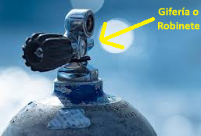
 | Table Tanks |  |  |  |  | Tablas del Excel
s | Id | int | PK 🔑 |  |  | nro
s | InternNumber | int |  |  |  | marca
s | Name | nvarchar(50) |  |  |  | nro de serie
s | Stock |  |  |  |  | griferia
 | IsAluminium | BOOLEAN |  |  |  | Detalle
 | SerialNumber | int |  |  |  | Litros
 | TankValves? | nvarchar(50) |  |  |  | Bar./TRA.
 | Color | int | FK 🔗 a Colors |  |  | P.H. | (prueba hidráulica)
 | Capacity? | int |  |  |  | Vto P.H | (vencimiento prueba hidráulica) |  | sistema que avisa cuando se vence una prueba hidráulica?
 | Pressure? | Int |  |  |  | Estado general
 | HydraulicTest |  |  |  |  | cert./P.H.
 | HydraulicTestExpiration |  | CALCULARLO CON HT +5 AÑOS |  |  | Ultimo inventario
 | HydraulicTestCertificate | BIT
 | Condition
 | Acquired? | DATE
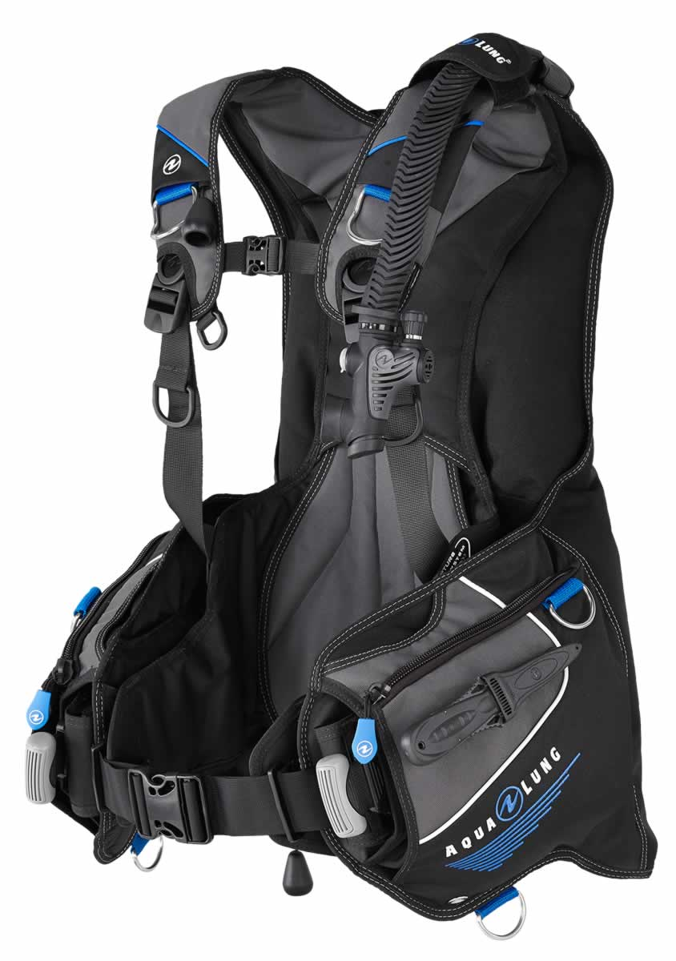
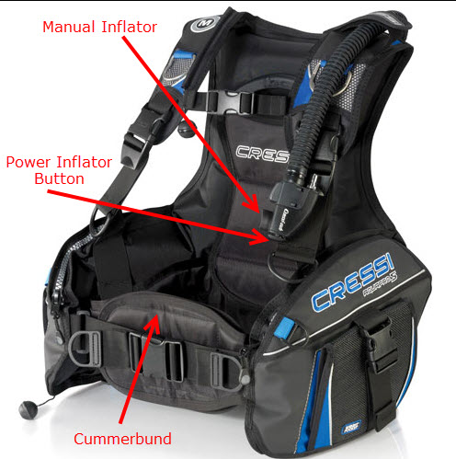
 | Notes? | String(2000)
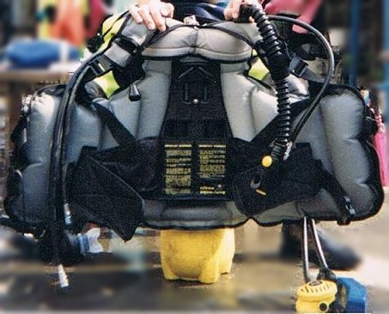
 | State | nvarchar(50) | FK 🔗 a States

 | Table BCD |  |  | * BCD = buoyancy control device, para nosotros es Chaleco compensador. Infla y desinfla para mantener la flotabilidad |  | Tablas del Excel
 | Id | int | PK 🔑 |  |  | nro
 | InternNumber | int |  |  |  | marca
 | Brand | int | FK 🔗 a Brands |  |  | modelo?
 | Model? | nvarchar(100) |  |  |  | talle (letra -> enum)
 | Size | int | FK 🔗 a Sizes |  |  | valvulas (enum 2 tipos solamente? No puede ser otro tipo?)
 | Valves | nvarchar(100) |  |  |  | power?
 | Power? | String |  |  |  | fecha alta?
 | Acquired? | DATE |  |  |  | estado general (enum)
 | Condition | int |  |  |  | ultimo inventario
 | Notes? | String(2000)
 | State | int | FK 🔗 a States

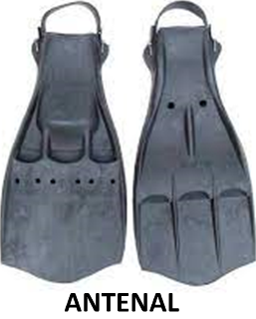
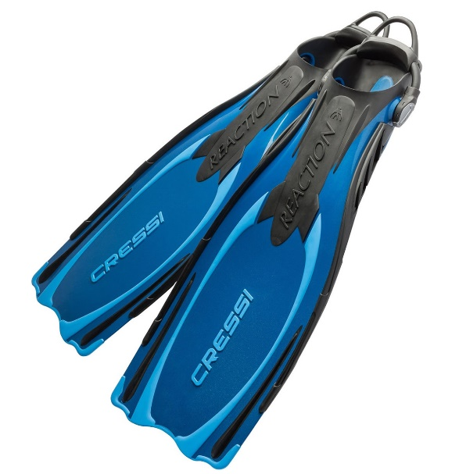
 | Table Fins |  |  |  |  | Tablas del Excel
 | Id | int | PK 🔑 |  |  | nro
 | InternNumber | int |  |  |  | marca
 | Brand | int | FK 🔗 a Brands |  |  | modelo?
 | Model? | String |  |  |  | talle? (letra -> enum: unico o número)
 | Size | int | FK 🔗 a Sizes |  |  | ultimo inventario
 | Acquired? | DATE |  |  |  | estado (enum ok/faltante)
 | Condition | int |  |  |  | fecha alta?
 | Color | int | FK 🔗 a Colors |  |  | comentario?

 | State | int | FK 🔗 a States
 | Notes? | String(2000)

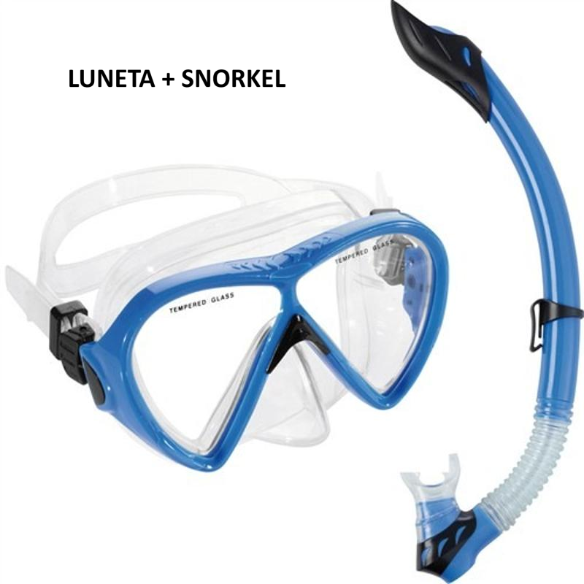

 | Table Mask |  |  | Mask = Luneta = Mascara |  | Tablas del Excel
 | Id | int | PK 🔑 |  |  | nro
 | InternNumber | int |  |  |  | marca
 | Brand | int | FK 🔗 a Brands |  |  | ultimo inventario | ????
 | Model? | String |  |  |  | fecha alta?
 | Size | int | FK 🔗 a Sizes |  |  | estado (enum ok/faltante)
 | Acquired? | DATE |  |  |  | comentario?
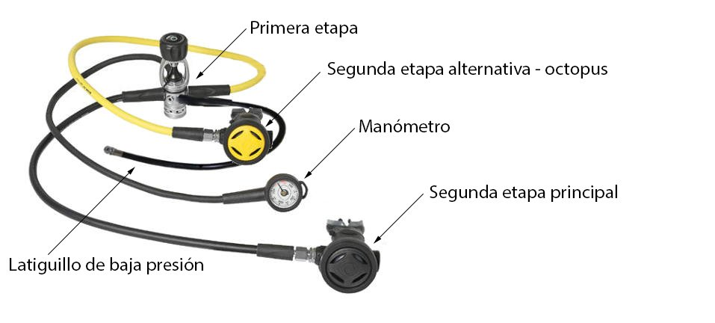
 | Condition | int |  |  |  | Fecha de inventario | ????
 | Color | int | FK 🔗 a Colors
 | Notes? | String(2000) |  |  |  | OJO PORQUE DESPUES DIVIDE EN INFANTILES, AGREGO TALLE POR ESO
 | State | int | FK 🔗 a States

 | Table Octopus |  |  |  |  | Tablas del Excel
 | Id | Int | PK 🔑 |  |  |  |  |  |  |  | Table Octopus |  |  | Table Octopus Parts
 | InternNumber |  |  |  |  | PRIMERA ETAPA | SEGUNDA ETAPA | OCTOPUS |  | CONSOLA | Id | Int | PK 🔑 | Id | Int
 | FirstStageBrand |  | FK 🔗 a Brands |  | nro |  |  |  |  |  | InternNumber | Int |  | Name |  | en c# ponemos enum primera y segunda etapa, consola y octopus
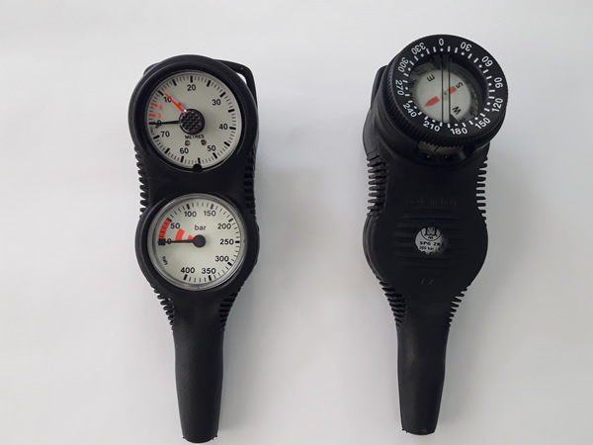
 | FirstStageModel |  |  |  |  | marca | Marca | Marca |  | Marca | Brand | Int | FK 🔗 a Brands
 | FirstStageSistem? |  |  |  |  | modelo | modelo | Modelo |  | Modelo | Model? | nvarchar(50)
 | FirstStageSerialNumber |  |  |  |  | Sistema? Enum | nro de serie | Nro de serie |  | Nro de Serie | Acquired? | DATE
 | FirstStageAcquired? |  |  |  |  | Nro de serie | Fecha alta | Fecha de alta |  | Fecha de Alta | Sistem? | nvarchar(50)
 | SecondStageBrand |  | FK 🔗 a Brands |  |  | Fecha Alta |  |  |  |  | SerialNumber? | INT
 | SecondStageModel |  |  |  | ultimo inventario |  |  |  |  |  | Part | int | FK 🔗 a Octopus Parts
 | SecondStageSerialNumber |  |  |  |  |  |  |  |  |  | State | INT | FK 🔗 a States
 | SecondStageAcquired? |  |  |  |  |  |  |  |  |  | Condition | int
 | OctopusBrand |  | FK 🔗 a Brands
 | OctopusModel |  |  |  | las consolas son todas iguales o tienen las que son con manometro y brujula/profundimetro y de manometro solos??
 | OctopusSerialNumber
 | OctopusAcquired?
 | ConsoleBrand
 | ConsoleModel
 | ConsoleSerialNumber
 | ConsoleAcquired?
 | State | nvarchar(50) | FK 🔗 a States

 | Table Hood |  |  |  |  | Tablas del Excel
 | Id | int | PK 🔑 |  |  | nro
 | InternNumber | int |  |  |  | talle
 | Name | nvarchar(50) |  |  |  | color
 | Stock | int |  |  |  | marca
 | Price | int |  |  |  | ultimo inventario
 | Size | nvarchar(50) | FK 🔗 a Sizes |  |  | estado general
 | Brand | nvarchar(50) | FK 🔗 a Brands |  |  | fecha alta
 | Color | nvarchar(50) | FK 🔗 a Colors |  |  | comentario
 | Condition | Enum |  |  |  | fecha inventario
 | Acquired? | DATE
 | Notes? | String(2000)
 | State | nvarchar(50) | FK 🔗 a States

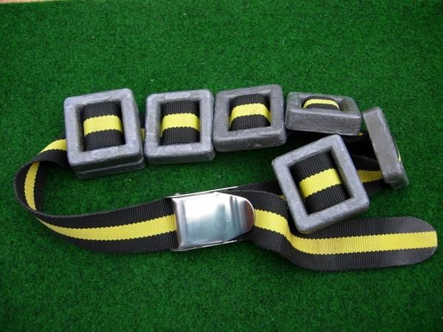
 | Table Weights |  |  |  |  | Tablas del Excel
 | Id | int | PK 🔑 |  |  | Cintos porta plomos | Pastillas plomo | Bolsones
 | Name | int |  |  |  | Cantidad | Cantidad | Cantidad
 | Type? | Enum |  |  |  | tipo | tipo | tipo
 | Stock | int |  |  |  | estado general | estado general | estado general
 | Weight? | nvarchar(50) |  |  |  | ultimo inventario | ultimo inventario | ultimo inventario
 | Color? | nvarchar(50) | FK 🔗 a Colors
 | Condition? | Enum
 | Acquired? | DATE
 | Notes? | String(2000)

